面试
Spring中的声明式事务
 | PROPAGATION_REQUIRD 如果有事务在运行，当前的方法就在这个事务内运行，否则，就启动一个新的事务，并在自己的事务内运行
 | PROPAGATION_REQUIRES_NEW 当前方法必须启动新事物，并在它自己的事务内运行，如果有事务正在运行，应该将它挂起
 | PROPAGATION_SUPPORTS 如果有事务在运行，当前的方法就在这个事务内运行，否则它可以不运行在事务中
 | PROPAGATION_NOT_SUPPORTED 当前方法不应该运行在事务中，如果有运行的事务，将它挂起。
 | PROPAGATION_MANDATORY（强制，抛异常） 当前方法必须运行在事物内部，如果没有正在运行的事务，就抛出异常。
 | PROPAGATION_NEVER（强制不，抛异常） 当前的方法不应该运行在事务中，如果有运行事务，就抛出异常。
 | PROPAGATION_NESTED（嵌套） 如果有事务在运行，当前的方法就应该在这个事务的嵌套事务内运行，否则就启动一个新的事务，并在它自己的事务内运行

Spring事务隔离级别
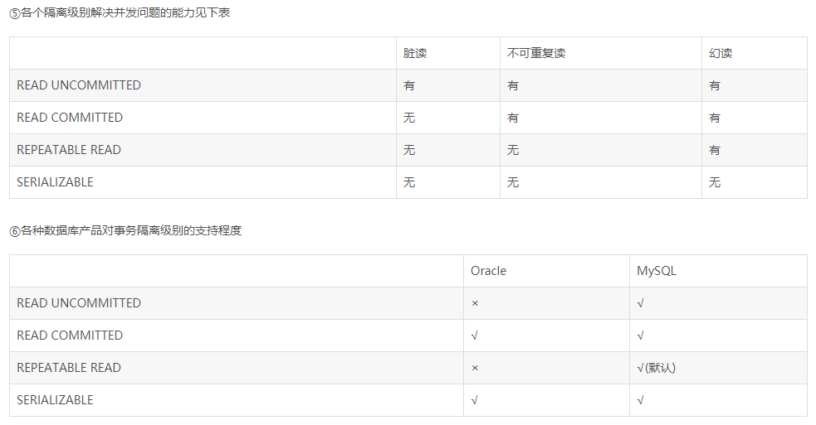

 | 脏读（读取未提交数据）
 | A事务读取B事务尚未提交的数据，此时如果B事务发生错误并执行回滚操作，那么A事务读取到的数据就是脏数据。

 | 不可重复读（前后多次读取，数据内容不一致）

 | 幻读（前后多次读取，数据总量不一致）
 | 事务A在执行读取操作，需要两次统计数据的总量，前一次查询数据总量后，
 |  | 此时事务B执行了新增数据的操作并提交后，这个时候事务A读取的数据总量和之前统计的不一样，就像产生了幻觉一样，平白无故的多了几条数据
 |  | 就好象发生了幻觉一样.一般解决幻读的方法是增加范围锁RangeS，锁定检索范围为只读，这样就避免了幻读。

Spring的AOP实现原理
 | 动态代理

什么时候使用cglib，什么时候使用动态代理
 | 如果被代理的目标对象实现了至少一个接口，则会使用JDK动态代理。所有该目标类型实现的接口都将被代理。若该目标对象没有实现任何接口，则创建一个CGLIB代理。

JDK动态代理
 | 基于Java的反射机制实现的
 | 主要涉及到java.lang.reflect包中的Proxy和InvocationHandler。
 | InvocationHandler是一个接口，通过实现这个接口定义一个横切的逻辑！然后通过反射机制调用目标类的方法
 |  | ，这样就能动态的把非业务逻辑和业务逻辑动态的拼接在一起！

 | proxy则利用InvocationHandler创建代理实例，来间接的调用代理的方法！
 | 如果被代理的目标对象实现了至少一个接口，否则只能使用Cglib
Cglib
 | CGLib实现动态代理，完全不受代理类必须实现接口的限制，而且CGLib底层采用ASM字节码生成框架，使用字节码技术生成代理类，比使用Java反射效率要高。
 | 唯一需要注意的是，CGLib不能对声明为final的方法进行代理，因为CGLib原理是动态生成被代理类的子类。

RPC
 | 远程过程调用
 | 消费方通过服务方提供的接口使用动态代理获取代理对象
 | 然后调用代理对象的方法，代理对象在内部进行远程调用，获得计算结果
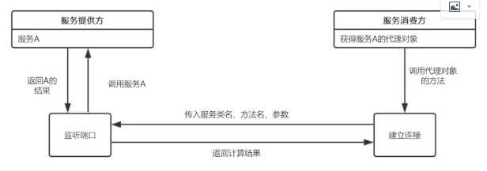

 | 主要有服务提供方暴露服务
 | 服务消费方获取代理对象
 | 代理对象与服务提供方建立远程连接

 | 暴露服务
 |  | 建立ServerSocket服务，并监听指定端口
 |  | 当有远程连接建立时，创建一个线程，在线程中从输入流中依次读取方法名、参数类型、参数值等信息
 |  |  | ，并根据方法名和参数执行实例对象service中对应的方法，获得返回结果
 | 代理工厂
 |  | 消费方获取代理对象，使用JDK的动态代理API，传入接口类名。生成代理对象的时候，需要传入一个实现了InvocationHandler的对象

 | 代理对象建立远程连接
 |  | 这个Handler中重写了invoke方法，实现代理对象的方法与服务提供方建立连接并获得返回结果

